关键词-外卖
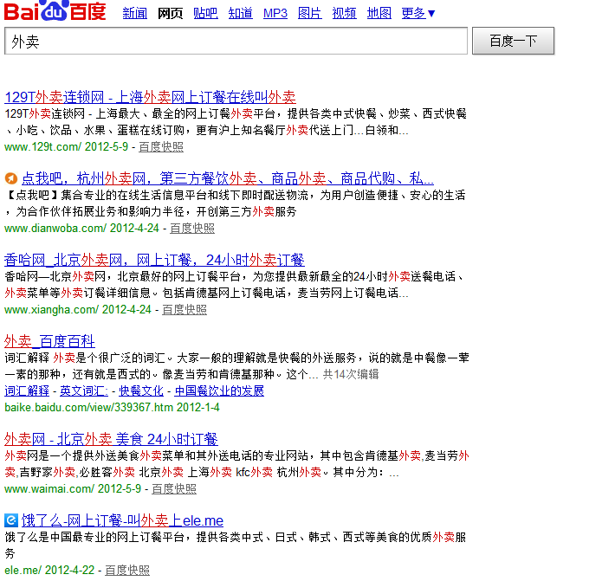
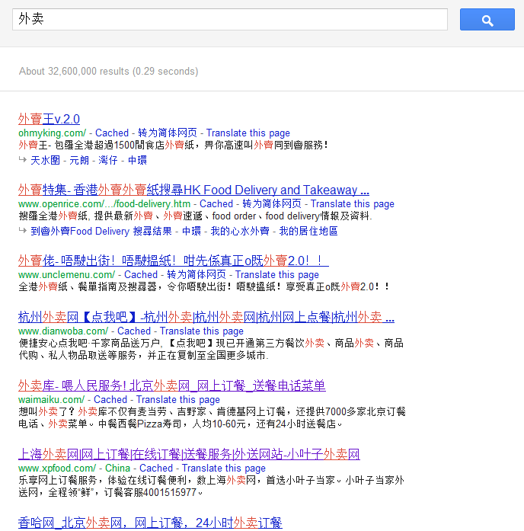
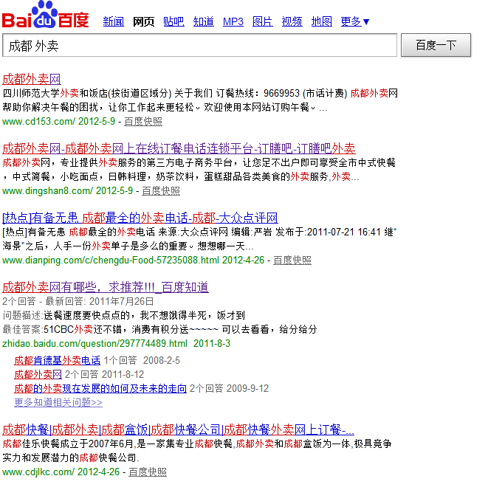
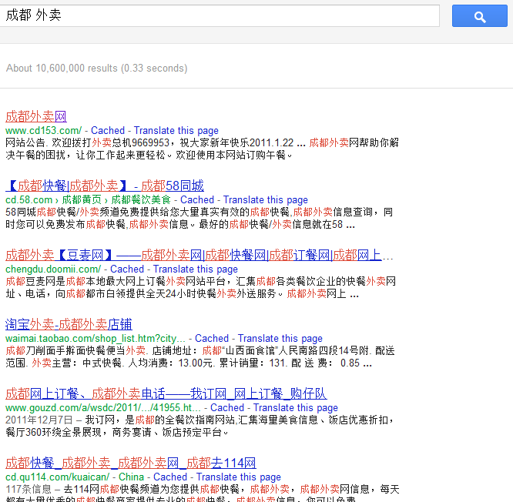
关键词： | 外卖 | 成都 外卖
分析： | 竞争激烈！ 同类的网站很多， 成都单名的只有2-3家，而且做得并不好！

关键词-订餐
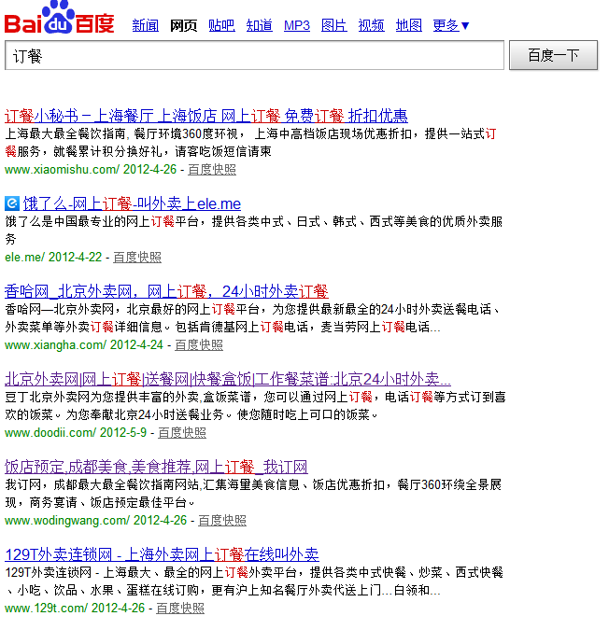
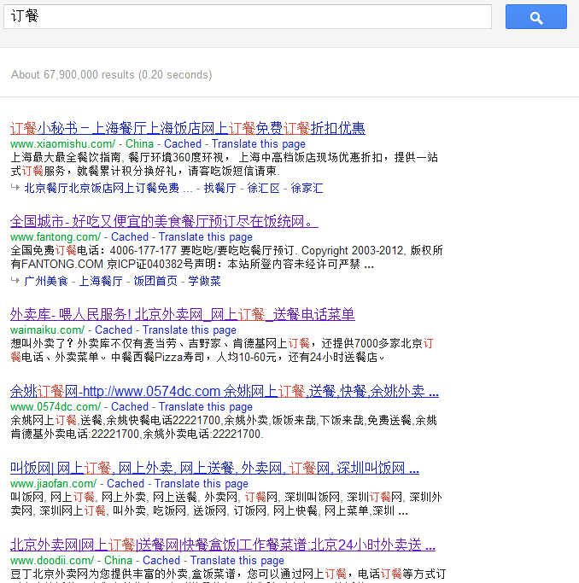
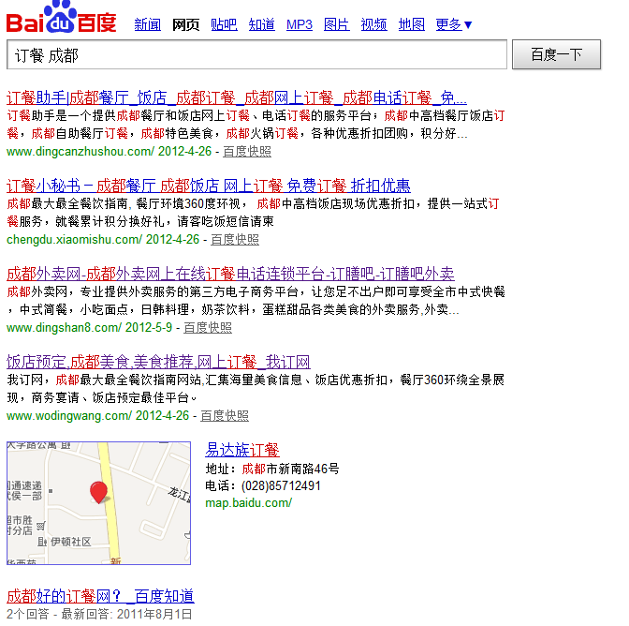
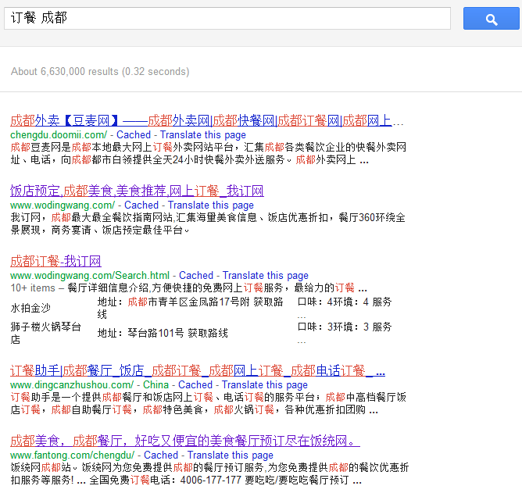
关键词： | 订餐 | 成都 订餐
分析： | 14个独立订餐网、竞争激烈，同行模式雷同，重在经营

关键词-快餐
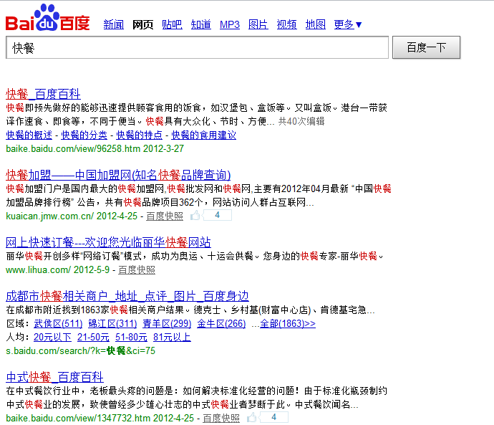
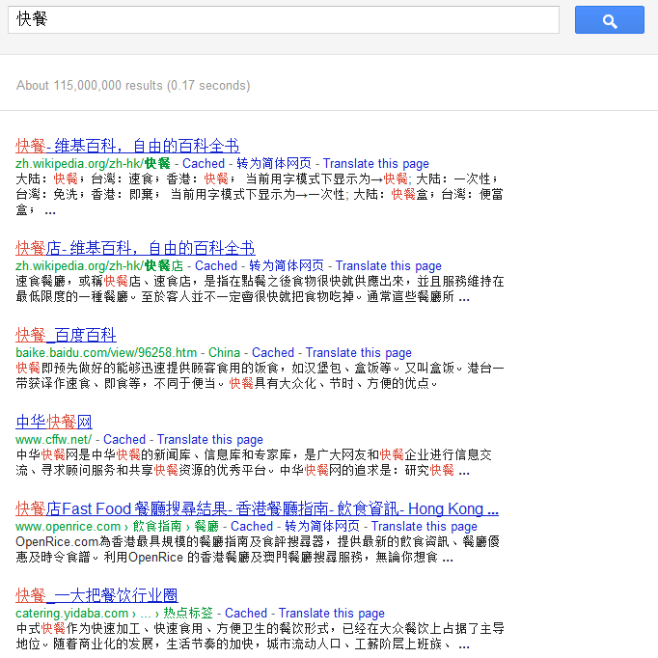
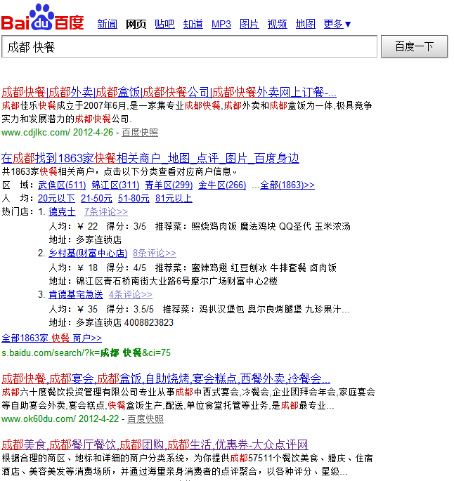
关键词： | 快餐 | 快餐 成都
分析：

关键词-盒饭
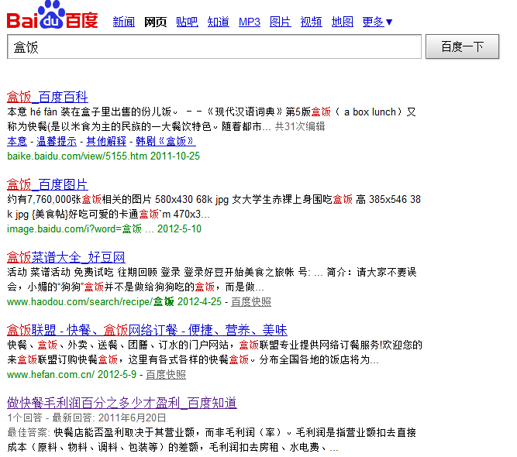

首页设计
可口可餐
R
cankao :
http://themeforest.s3.amazonaws.com/116_parallax/tutorial-source-files/tut-index.html |  |  |  |  |  | 首页 | 我的信息 |  | 我的收藏 |  | 美味啦 |  |  |  |  | 登录 | 免费注册

RailsCast: AdvancedSearch
 |  |  |  |  | 您所在的位置： 科华北路力宝大厦 |  |  |  |  |  | 切换地址 |  |  |  |  |  |  | 用户进入首页：
 |  |  |  |  | 此时，你可以吃到57道菜，有23家餐厅为您服务！ |  |  |  |  |  |  |  |  |  |  |  |  |  | 判断是否有cookie
 |  |  |  |  |  |  |  |  |  |  |  |  |  |  |  |  |  |  | 通过IP判断是否有地址
 |  |  |  |  |  |  |  |  |  |  |  |  |  |  |  |  |  |  | 会员没过期
找外卖
 |  |  |  |  |  | 通过菜单订餐 |  |  |  |  |  |  |  | 通过餐厅订餐 | 美味订单 |  |  | => | 展示改附近餐厅
 |  |  |  |  |  |  |  |  |  |  |  |  |  |  |  |  |  | 否则
 |  |  |  |  |  |  |  |  |  |  |  |  |  |  |  |  |  | =》 | 转向搜索页


 |  |  |  |  |  |  |  |  |  |  |  |  |  |  | 无
 | *通过地图找到我的位置 |  |  |  |  |  |  |  |  |  |  |  |  |  |  |  |  |  | 输入地址 ＝》
 | *通过IP收藏我的位置 |  |  |  |  |  |  |  |  |  |  |  |  |  |  |  |  |  |  | geocode, 通过distance查找附近餐厅
RailsCast: auto-complate
:> jquery-auto-complete
以后可以扩展全文检索:
gem: think-sphinx, sunspot ...
 |  |  |  |  |  |  |  |  |  |  |  |  |  |  |  |  |  |  |  | 保存改地址与ＩＰ对应

和丰烤鳗鱼 ￥20
九州拉面馆 ***

点好了，去结算
 |  |  |  | 可口餐
 |  | 订餐 |  | 特快餐 |  |  |  |  |  |  |  |  |  |  |  |  | 总价：￥0
 |  | 外卖 |  | 送小二
 |  |  | 麦乐送 | 热传递
 |  |  | 宅急送
 |  |  |  | 速递餐

 |  |  |  |  | 网上订餐帮助 |  |  | 关于我们 |  | 餐馆加盟 |  | 加入我们 | 服务条款和协议

餐厅
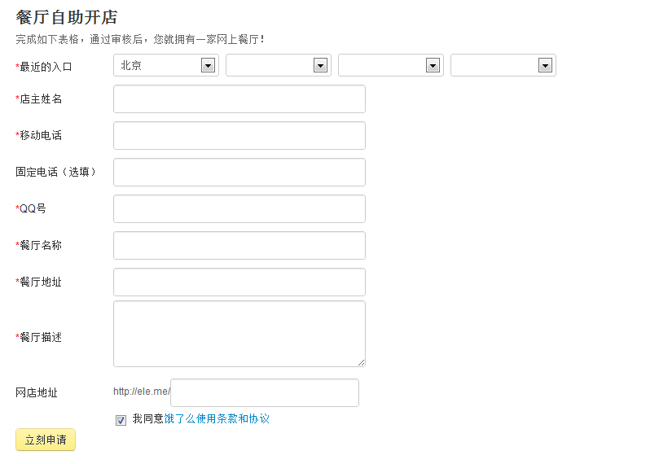
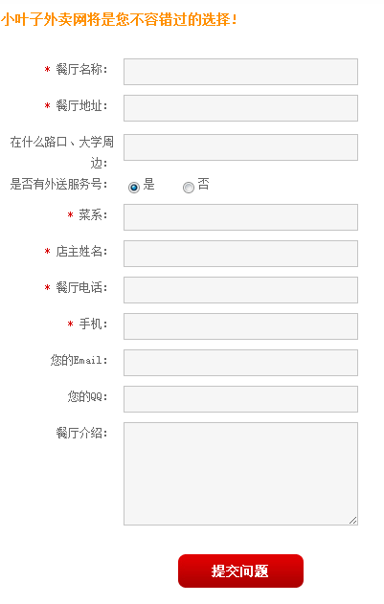
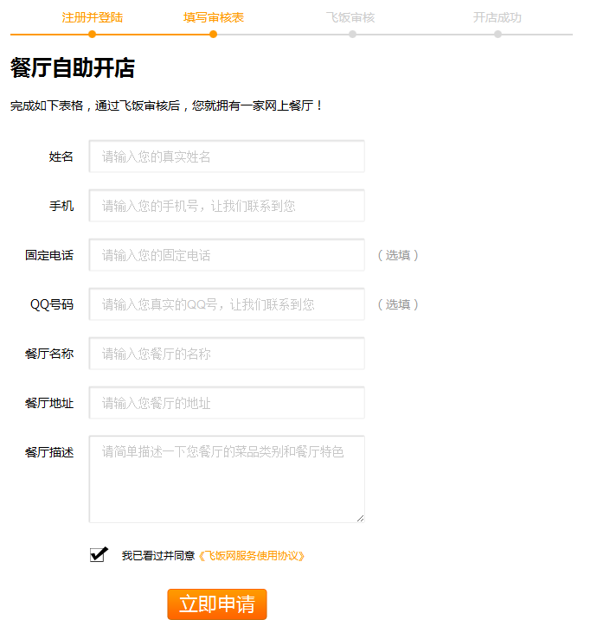
餐厅管理：
 | 申请开店
 | 后台管理：
 |  | 添加菜单价格
 |  | 修改基本信息
 |  | 查看订单-结算

流程
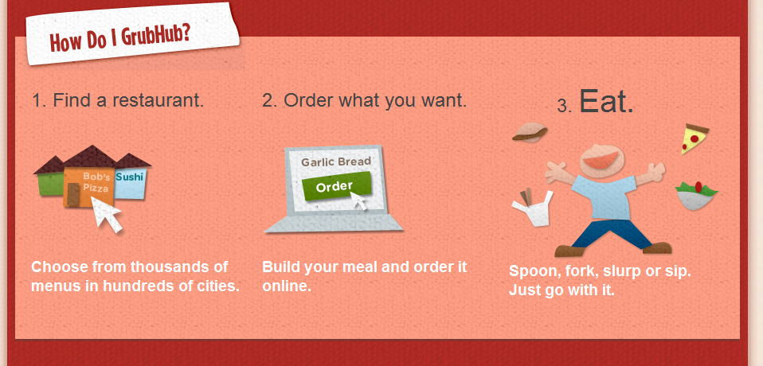
输入你所在的区域 | 挑选外卖 | 在线下单 | 等到吃

参考：

DM-餐厅

 | 大标题： |  |  |  | 乐活成都
 | 小标题： |  |  | 成都最大的外卖网络订餐平台

 | 标语式： |  |  | 自从加盟乐活网，外卖订餐量一下子暴涨了30%
 |  |  |  | 在乐活网开店，再也不用天天发传单了
 |  |  |  | 免费开店，免费宣传
正

面 | 餐厅为什么要加盟乐活网： |  |  |  |  | 餐厅加盟流程：
 |  | 发展需求：
 |  |  | 未来的客户都是在线的
 |  |  | 未来的餐厅都是信息化的
 |  |  | 网站平台的支撑：团购、淘宝、百度、大众点评都在做餐饮
 |  |  | 乐活外卖：只做外卖，只服务餐厅周边的小半径客户
 |  | 用户需求：
 |  |  | 放下一摞摞外卖单，打开乐活网，什么都有了
 |  |  | 客户更亲睐网络（手机、电脑），更喜欢个性化定制自己的午餐
 |  | 餐厅成本：
 |  |  | 一张外卖传单的成本5毛，寿命却只有1-3天

 |  |  | 客户只会选择有优惠、有打折的宣传
 |  | 餐厅时间成本：
 |  |  | 中午正忙的时候，餐厅无法容纳更多的客户
 |  |  | 上午下午正闲的时候，没有客户光顾
 |  |  | 乐活网拉长了餐厅有效营业时间，提高餐厅营业收入

 |  | 标语式：
 |  |  |  | 网络订餐，如此简单

 |  |  |  | 客户三步完成订餐：
背 |  |  |  |  | “确定所在的区域” ---> “点菜” ---> “留下电话和地址，下单！”
 |  |  |  | 店长三步处理订餐：
 |  |  |  |  | 短信接到订餐信息 ----》 备餐 ----》送餐，餐到结款

 |  | 乐活外卖是什么？

 |  | 乐活外卖是成都成立最早的一家在线订餐服务网站。
 |  | 乐活外卖切合成都的市场特点，整合了线下数千家餐饮品牌，为用户提供方便快捷的在线订餐服务，网站域名也很成都：www.happy.cd
 |  | 乐活外卖提倡一种绿色、健康、时尚、快乐的饮食理念和生活方式，为广大上班族白领、社区家庭、学校等用户不断创造价值。
 |  | 乐活外卖为餐厅提供一体化解决方案，为餐厅提供一个免费的网络推广平台，迅速建立起良好的品牌形象和市场知名度。

 |  | 乐活外卖服务范围

 |  | 乐活外卖以每个餐厅为中心，开展外卖订餐服务.
 |  | 餐厅的送餐范围圈定在餐厅周边的主要商圈，缩小送餐范围，减少送餐人力成本.

 |  | 怎么用Happy.cd?


 |  | 客户第一次访问需要确定所在的位置，下次再次打开网站就会直接显示客户所在区域周边的餐厅列表
 |  | 客户通过点击每个餐厅的菜单即可订餐， 订餐信息将即时通过短信方式直接发送到餐厅店长手机上。

